关系图
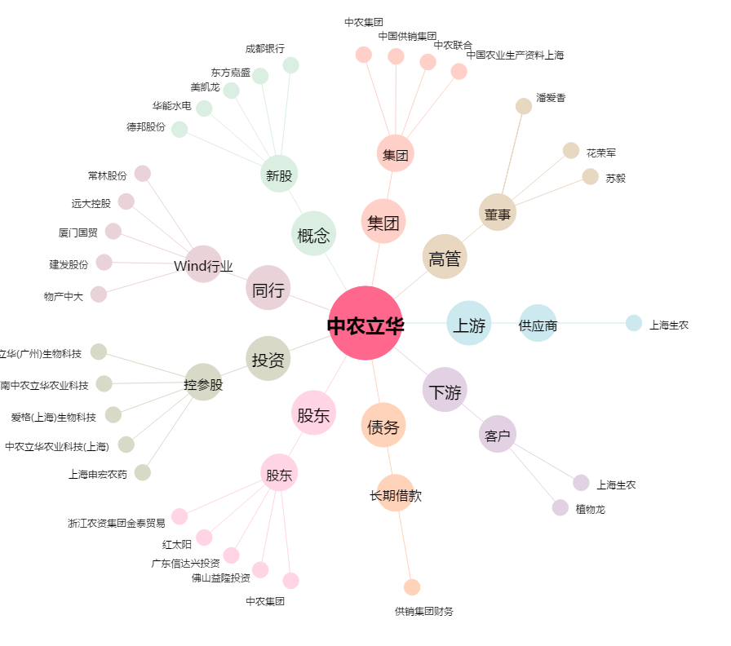
中农立华[603970.SH] - 关系概览图

